MAYO 15
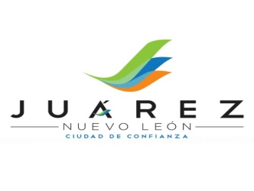 ADMINISTRACION 2012-2015 JUAREZ, NUEVO LEON
ARTICULO 14 FRACCION IV - DEUDA PUBLICA MUNICIPAL
MES DE MAYO 2015
INSTITUCION FINANCIERA | DESTINO DEL CREDITO | IMPORTE AUTORIZADO | ADEUDO A LA FECHA | FECHA DE APERTURA | FECHA DE VENCIMIENTO

BANCO DEL BAJIO, S.A. | DIVERSA OBRA PUBLICA | $86,733,554.00 | $69,696,611.00 | 05 DE AGOSTO DEL 2011 | 03 DE AGOSTO DEL 2026

BANCO DEL BAJIO, S.A. | DIVERSA OBRA PUBLICA | $19,826,073.65 | $17,583,839.19 | 22 DE OCTUBRE DEL 2012 | 22 DE OCTUBRE DEL 2027

BANCO INTERACCIONES, S.A | DIVERSA OBRA PUBLICA | $60,000,000.00 | $53,181,820.00 | 30 DE DICIEMBRE DEL 2014 | 31 DE AGOSTO DEL 2018

 | TOTAL | $166,559,627.65 | $140,462,270.19

